hmm
Predicción
 | HMM

 |  | Usando ahora 6000 sims, con test-train de reto y 2h interval tenemos:
 |  | historyrunsm [1] 0.7624718 > historyrunssd [1] 0.5186694
 |  | quantile(hr$loss, seq(0,1,by=0.1)) 0% 10% 20% 30% 40% 50% 60% 70% 80% 90% 100% -1 0 1 1 1 1 1 1 1 1 1 > table(hr$loss) -1 0 1 273 930 5011

 |  | Usando ahora 6000 sims, con test-train 7% del tail y 2h interval tenemos:
 |  | historyrunsm [1] 0.7544115 > historyrunssd [1] 0.3874393
 |  | quantile(hr$loss, seq(0,1,by=0.1)) 0% 10% 20% 30% 40% 50% 60% 70% 80% -1.0000000 0.1304348 0.3913043 0.7391304 0.9130435 1.0000000 1.0000000 1.0000000 1.0000000 90% 100% 1.0000000 1.0000000 > table(hr$loss) -1 -0.91304347826087 -0.826086956521739 -0.739130434782609 -0.652173913043478 1 5 3 7 7 -0.565217391304348 -0.478260869565217 -0.391304347826087 -0.304347826086957 -0.217391304347826 18 23 31 54 77 -0.130434782608696 -0.0434782608695652 0.0434782608695652 0.130434782608696 0.217391304347826 90 123 157 171 146 0.304347826086957 0.391304347826087 0.478260869565217 0.565217391304348 0.652173913043478 151 182 153 160 205 0.739130434782609 0.826086956521739 0.91304347826087 1 212 299 331 3608 | 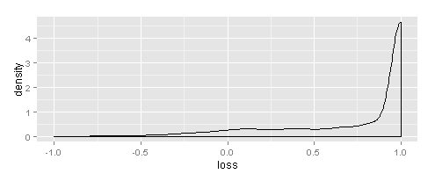

ets
Predicción
 | ets
 |  | Usando ahora 6000 sims, con test-train de reto y 2h interval tenemos:
 |  | historyrunsm [1] 0.7537818 > historyrunssd [1] 0.5393402
 |  | quantile(hr$loss, seq(0,1,by=0.1)) 0% 10% 20% 30% 40% 50% 60% 70% 80% 90% 100% -1 0 1 1 1 1 1 1 1 1 1 > table(hr$loss) -1 0 1 327 876 5011 | 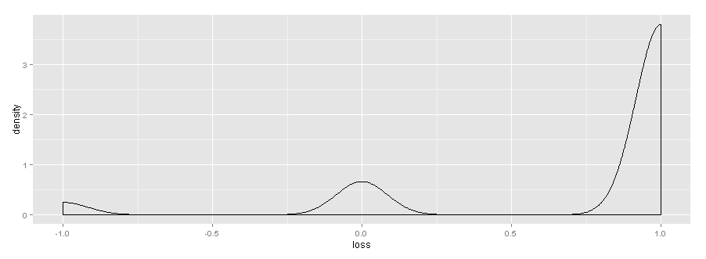

 |  | Usando ahora 6000 sims, con test-train 7% del tail y 2h interval tenemos:
 |  | historyrunsm [1] 0.7593792 > historyrunssd [1] 0.4180826
 |  | quantile(hr$loss, seq(0,1,by=0.1)) 0% 10% 20% 30% 40% 50% 60% -1.0000000 0.1304348 0.4782609 0.8260870 1.0000000 1.0000000 1.0000000 70% 80% 90% 100% 1.0000000 1.0000000 1.0000000 1.0000000 > table(hr$loss) -1 -0.91304347826087 -0.826086956521739 -0.739130434782609 8 12 15 19 -0.652173913043478 -0.565217391304348 -0.478260869565217 -0.391304347826087 35 45 54 55 -0.304347826086957 -0.217391304347826 -0.130434782608696 -0.0434782608695652 53 54 59 95 0.0434782608695652 0.130434782608696 0.217391304347826 0.304347826086957 99 113 109 151 0.391304347826087 0.478260869565217 0.565217391304348 0.652173913043478 134 143 160 185 0.739130434782609 0.826086956521739 0.91304347826087 1 209 305 340 3762 | 

arimax
Predicción
 | arimax
 |  | Usando ahora 6000 sims, con test-train 7% del tail y 2h interval tenemos:
 |  | se da un error de singularidad al resolver la minimizacion con el sim iccid: 595,2872,2375 por ser completamente periodico
 |  | Error in solve.default(res$hessian * n.used, A) : Lapack routine dgesv: system is exactly singular: U[4,4] = 0 In addition: There were 36 warnings (use warnings() to see them)
 |  | He multiplicado el valor de hit por una norma con media 1 y sd 1e-6 para que no fuera singular
 |  | Ha dado error en el 1259 y 5271 por tener todos o casi todos los valores iguales a cero
 |  | Ha dado error en 1015
 |  | historyrunsm [1] 0.8509257 > historyrunssd [1] 0.2781621
 |  | quantile(hr$loss, seq(0,1,by=0.1)) 0% 10% 20% 30% 40% 50% 60% 70% 80% 90% 100% -1.0000000 0.4782609 0.7391304 0.9130435 1.0000000 1.0000000 1.0000000 1.0000000 1.0000000 1.0000000 1.0000000 > table(hr$loss) -1 -0.91304347826087 -0.826086956521739 -0.739130434782609 -0.652173913043478 -0.565217391304348 1 3 4 3 4 12 -0.478260869565217 -0.391304347826087 -0.304347826086957 -0.217391304347826 -0.130434782608696 -0.0434782608695652 14 9 7 20 26 34 0.0434782608695652 0.130434782608696 0.217391304347826 0.304347826086957 0.391304347826087 0.478260869565217 34 51 86 126 134 177 0.565217391304348 0.652173913043478 0.739130434782609 0.826086956521739 0.91304347826087 1 205 232 287 345 445 3955 >

 |  | Usando ahora 6000 sims, con test-train de reto y 2h interval tenemos:
 |  | historyrunsm [1] 0.8405214 > historyrunssd [1] 0.4194216
 |  | quantile(hr$loss, seq(0,1,by=0.1)) 0% 10% 20% 30% 40% 50% 60% 70% 80% 90% 100% -1 0 1 1 1 1 1 1 1 1 1 > table(hr$loss) -1 0 1 130 731 5353

 |  | Sacar resultados finales
 |  | Ha dado un error en iccid= 4842, que tiene un solo valor diferente de 0
 |  | Sale el siguiente warning: In auto.arima(r, xreg = xreg_tr) : Unable to fit final model using maximum likelihood. AIC value approximated, aunque no parece grave: http://stats.stackexchange.com/questions/89316/warning-message-in-auto-arima

 |  | Usando ahora 6000 sims, con test-train 7% del tail y 2h interval aumentando el numero de predicciones basadas en numero de ceros y unos: |  | arimax4
 |  | historyrunsm [1] 0.8509537 > historyrunssd [1] 0.278059
 |  | quantile(hr$loss, seq(0,1,by=0.1)) 0% 10% 20% 30% 40% 50% 60% -1.0000000 0.4782609 0.7391304 0.9130435 1.0000000 1.0000000 1.0000000 70% 80% 90% 100% 1.0000000 1.0000000 1.0000000 1.0000000 > table(hr$loss) -1 -0.91304347826087 -0.826086956521739 -0.739130434782609 1 3 4 3 -0.652173913043478 -0.565217391304348 -0.478260869565217 -0.391304347826087 4 12 13 9 -0.304347826086957 -0.217391304347826 -0.130434782608696 -0.0434782608695652 7 20 27 34 0.0434782608695652 0.130434782608696 0.217391304347826 0.304347826086957 34 51 87 125 0.391304347826087 0.478260869565217 0.565217391304348 0.652173913043478 136 177 204 231 0.739130434782609 0.826086956521739 0.91304347826087 1 287 343 445 3957

 |  | Usando ahora 6000 sims, con test-train 7% del tail y 2h interval aumentando el numero de predicciones basadas en numero de ceros y unos, y ademas codificando 0 y 1 como -1 y 1:
 |  | historyrunsm [1] 0.8507717 > historyrunssd [1] 0.2782786
 |  | quantile(hr$loss, seq(0,1,by=0.1)) 0% 10% 20% 30% 40% 50% 60% -1.0000000 0.4782609 0.7391304 0.9130435 1.0000000 1.0000000 1.0000000 70% 80% 90% 100% 1.0000000 1.0000000 1.0000000 1.0000000 > table(hr$loss) -1 -0.91304347826087 -0.826086956521739 -0.739130434782609 1 3 4 3 -0.652173913043478 -0.565217391304348 -0.478260869565217 -0.391304347826087 4 11 13 10 -0.304347826086957 -0.217391304347826 -0.130434782608696 -0.0434782608695652 6 22 26 35 0.0434782608695652 0.130434782608696 0.217391304347826 0.304347826086957 33 55 86 121 0.391304347826087 0.478260869565217 0.565217391304348 0.652173913043478 138 178 206 227 0.739130434782609 0.826086956521739 0.91304347826087 1 289 341 444 3958

 | arimax6 | Usando ahora 6000 sims, con test-train 7% del tail y 2h interval aumentando el numero de predicciones basadas en numero de ceros y unos, y ademas incluyendo el covariate producto de h2d y wday, pero quitando el covariate h2d para evitar singularidades:
 |  | historyrunsm [1] 0.8186843 > historyrunssd [1] 0.3209855
 |  | quantile(hr$loss, seq(0,1,by=0.1)) 0% 10% 20% 30% 40% 50% 60% 70% 80% 90% -1.0000000 0.3913043 0.6521739 0.8260870 1.0000000 1.0000000 1.0000000 1.0000000 1.0000000 1.0000000 100% 1.0000000 > table(hr$loss) -1 -0.91304347826087 -0.826086956521739 -0.739130434782609 -0.652173913043478 1 5 8 3 8 -0.565217391304348 -0.478260869565217 -0.391304347826087 -0.304347826086957 -0.217391304347826 15 14 14 30 31 -0.130434782608696 -0.0434782608695652 0.0434782608695652 0.130434782608696 0.217391304347826 37 59 85 81 97 0.304347826086957 0.391304347826087 0.478260869565217 0.565217391304348 0.652173913043478 126 154 144 218 268 0.739130434782609 0.826086956521739 0.91304347826087 1 271 368 360 3817

 | arimax7 | Usando ahora 6000 sims, con test-train 7% del tail y 2h interval aumentando el numero de predicciones basadas en numero de ceros y unos, y ademas incluyendo el covariate producto de h2d y wday, pero añadiendo ruido para evitar singularidades
 |  | historyrunsm [1] 0.8517933 > historyrunssd [1] 0.275467
 |  | quantile(hr$loss, seq(0,1,by=0.1)) 0% 10% 20% 30% 40% 50% 60% 70% 80% 90% -0.9130435 0.4782609 0.7391304 0.9130435 1.0000000 1.0000000 1.0000000 1.0000000 1.0000000 1.0000000 100% 1.0000000 > table(hr$loss) -0.91304347826087 -0.826086956521739 -0.739130434782609 -0.652173913043478 -0.565217391304348 3 4 2 5 12 -0.478260869565217 -0.391304347826087 -0.304347826086957 -0.217391304347826 -0.130434782608696 12 8 8 19 25 -0.0434782608695652 0.0434782608695652 0.130434782608696 0.217391304347826 0.304347826086957 34 29 57 84 125 0.391304347826087 0.478260869565217 0.565217391304348 0.652173913043478 0.739130434782609 136 181 208 244 270 0.826086956521739 0.91304347826087 1 337 456 3955

 |  | Usando ahora 6000 sims, con test-train de reto y 2h interval, umentando el numero de predicciones basadas en numero de ceros y unos:
 |  | historyrunsm [1] 0.8406823 > historyrunssd [1] 0.4196746
 |  | 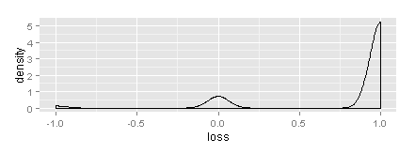 quantile(hr$loss, seq(0,1,by=0.1)) 0% 10% 20% 30% 40% 50% 60% 70% 80% 90% 100% -1 0 1 1 1 1 1 1 1 1 1 > table(hr$loss) -1 0 1 131 728 5355

 |  | Usando ahora 6000 sims, con test-train de reto y 2h interval, aumentando el numero de predicciones basadas en numero de ceros y unos, y ademas incluyendo el covariate producto de h2d y wday, pero añadiendo ruido para evitar singularidades:
 |  | historyrunsm [1] 0.8398777 > historyrunssd [1] 0.4226179
 |  | quantile(hr$loss, seq(0,1,by=0.1)) 0% 10% 20% 30% 40% 50% 60% 70% 80% 90% 100% -1 0 1 1 1 1 1 1 1 1 1 > table(hr$loss) -1 0 1 137 721 5356 | 

